33 県民所得（１人当たり）
33 県民所得（１人当たり）

 | 時点 2022(R4)年度（毎年）
 | 単位 千円 |  |  |  |  |  |  |  | 偏差値 |  | 51.6
順位 |  | 都道府県名 |  | 数 値 |  |  | 順位 | 都道府県名 |  | 数 値

 |  | 0 | 全県計 |  | 3,448 | 0.0 | 24 | 0 | 島 根 |  | 3,031 | 0
1 |  | 0 | 東 京 |  | 6,037 | 0.0 | 25 | 0 | 香 川 |  | 3,005 | 0
2 |  | 0 | 愛 知 |  | 3,819 | 0.0 | 26 | 0 | 山 形 |  | 2,994 | 0
3 |  | 0 | 茨 城 |  | 3,481 | 0.0 | 27 | 0 | 石 川 |  | 2,977 | 0
4 |  | 0 | 静 岡 |  | 3,478 | 0.0 | 28 | 0 | 新 潟 |  | 2,934 | 0
5 |  | 0 | 群 馬 |  | 3,467 | 0.0 | 29 | 0 | 福 島 |  | 2,899 | 0
6 |  | 0 | 栃 木 |  | 3,435 | 0.0 | 30 | 0 | 佐 賀 |  | 2,892 | 0
7 |  | 0 | 和歌山 |  | 3,375 | 0.0 | 31 | 0 | 北海道 |  | 2,891 | 0
8 |  | 0 | 山 梨 |  | 3,362 | 0.0 | 32 | 0 | 宮 城 |  | 2,871 | 0
9 |  | 0 | 富 山 |  | 3,347 | 0.0 | 32 | 0 | 大 分 |  | 2,871 | 0
10 |  | 0 | 滋 賀 |  | 3,292 | 0.0 | 34 | 0 | 熊 本 |  | 2,857 | 0
11 |  | 0 | 広 島 |  | 3,275 | 0.0 | 35 | 0 | 福 岡 |  | 2,813 | 0
12 |  | 0 | 大 阪 |  | 3,257 | 0.0 | 36 | 0 | 秋 田 |  | 2,769 | 0
13 |  | 0 | 三 重 |  | 3,227 | 0.0 | 37 | 0 | 愛 媛 |  | 2,764 | 0
14 |  | 0 | 岐 阜 |  | 3,192 | 0.0 | 38 | 0 | 奈 良 |  | 2,757 | 0
15 |  | 0 | 神奈川 |  | 3,180 | 0.0 | 39 | 0 | 鹿児島 |  | 2,722 | 0
16 |  | 0 | 徳 島 |  | 3,170 | 0.0 | 40 | 0 | 岩 手 |  | 2,709 | 0
17 |  | ◎ | 千 葉 |  | 3,163 | 0.0 | 41 | 0 | 青 森 |  | 2,704 | 0
18 |  | 0 | 兵 庫 |  | 3,150 | 0.0 | 42 | 0 | 高 知 |  | 2,703 | 0
19 |  | 0 | 埼 玉 |  | 3,138 | 0.0 | 43 | 0 | 長 崎 |  | 2,570 | 0
20 |  | 0 | 京 都 |  | 3,129 | 0.0 | 44 | 0 | 岡 山 |  | 2,553 | 0
21 |  | 0 | 長 野 |  | 3,108 | 0.0 | 45 | 0 | 鳥 取 |  | 2,491 | 0
22 |  | 0 | 福 井 |  | 3,095 | 0.0 | 46 | 0 | 宮 崎 |  | 2,453 | 0
23 |  | 0 | 山 口 |  | 3,068 | 0.0 | 47 | 0 | 沖 縄 |  | 2,249 | 0

県民所得 （１人当たり）
北海道 | 2891
青 森 | 2704
岩 手 | 2709
宮 城 | 2871
秋 田 | 2769
山 形 | 2994
福 島 | 2899
茨 城 | 3481
栃 木 | 3435
群 馬 | 3467
埼 玉 | 3138
千 葉 | 3163
東 京 | 6037
神奈川 | 3180
新 潟 | 2934
富 山 | 3347
石 川 | 2977
福 井 | 3095
山 梨 | 3362
長 野 | 3108
岐 阜 | 3192
静 岡 | 3478
愛 知 | 3819
三 重 | 3227
滋 賀 | 3292
京 都 | 3129
大 阪 | 3257
兵 庫 | 3150
奈 良 | 2757
和歌山 | 3375
鳥 取 | 2491
島 根 | 3031
岡 山 | 2553
広 島 | 3275
山 口 | 3068
徳 島 | 3170
香 川 | 3005
愛 媛 | 2764
高 知 | 2703
福 岡 | 2813
佐 賀 | 2892
長 崎 | 2570
熊 本 | 2857
大 分 | 2871
宮 崎 | 2453
鹿児島 | 2722
沖 縄 | 2249

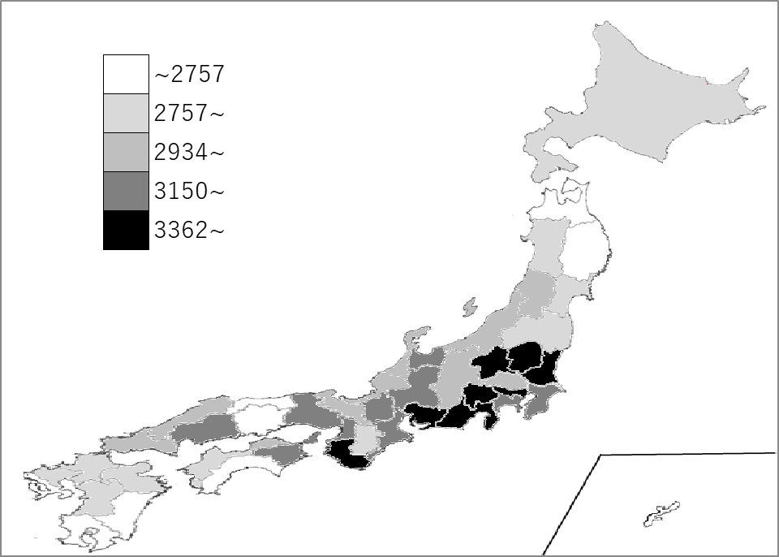
千葉県の推移
平成30年度 | 3,150 | 15
令和元年度 | 3,066 | 15
令和2年度 | 2,988 | 10
令和3年度 | 3,059 | 17
令和4年度 | 3,163 | 17

《備 考》 ・資料出所 内閣府経済社会総合研究所「県民経済計算（平成23年度-令和4年度）」 ・参 考 2022(R4)年度 1人当たり国民所得：3,163千円 【資料：2022年度(令和4年度)国民経済計算年次推計フロー編(令和5年12月公表)】 ・注）1. 県民所得は、県民雇用者報酬、財産所得、企業所得を合計したものです。したがって、個人の所得水準を表す ものではなく、企業利潤なども含んだ各都道府県の経済全体の所得水準を表していることに注意が必要です。 2．中央政府等の扱い変更により県民所得の概念が変更されたため、国民所得と比較する際には注意が必要です。 3．当該数値は推計値のため、過去の数値を含め、毎年度改定されます。千葉県の最新公表値は県ホームページ で御確認ください。 https://www.pref.chiba.lg.jp/toukei/toukeidata/kenminkeizai/index.html 4．本表の「偏差値」算出に用いた平均値は、表中の「全県計」の数値ではなく「各県の表中「数値」の平均値」です。

